Planilha1
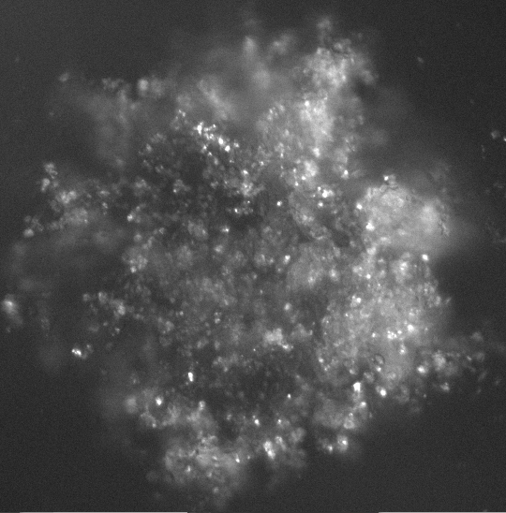
Nome arquivo | Threshold
1_Micro_10_1000_47_6_13.jpg | 60
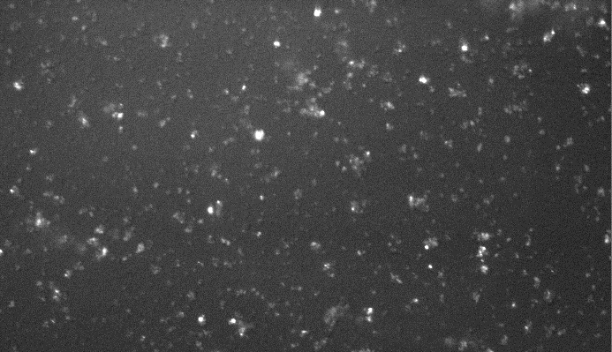

1_Micro_10_1000_47_6_23.jpg | 60
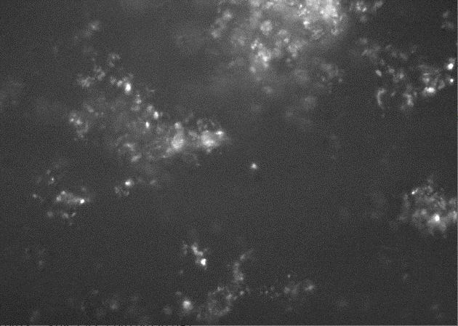

1_Micro_10_1000_47_6_33.jpg | 60
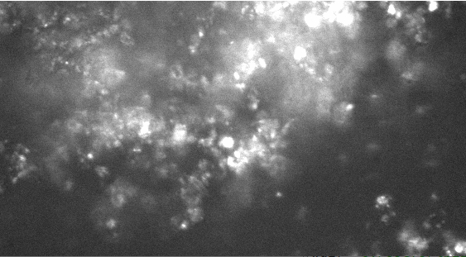

1_Micro_10_1000_47_6_120.jpg | 60
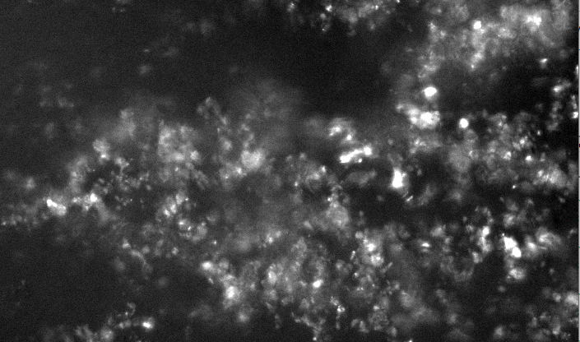

1_Micro_10_2000_47_6_1.jpg | 60
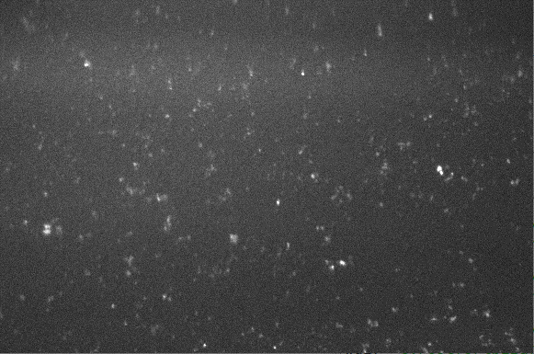

1_Micro_10_2000_47_6_13.jpg | 60
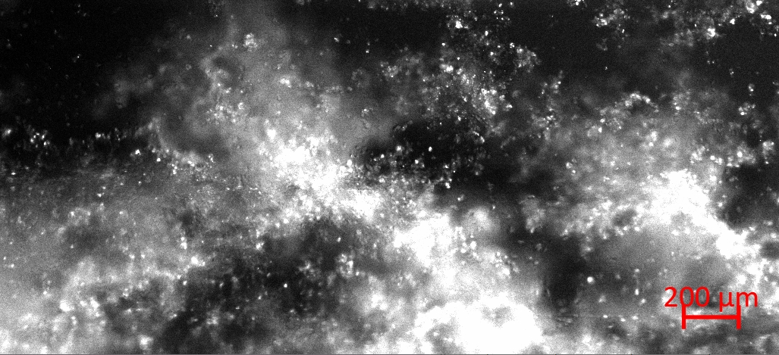

1_Micro_10_2000_47_6_15.jpg | 30
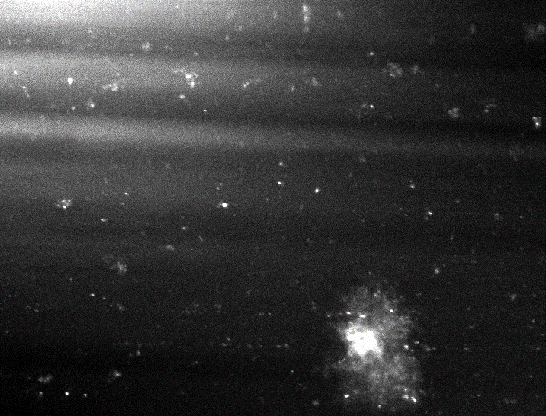

1_Micro_10_2000_47_6_23.jpg | 60
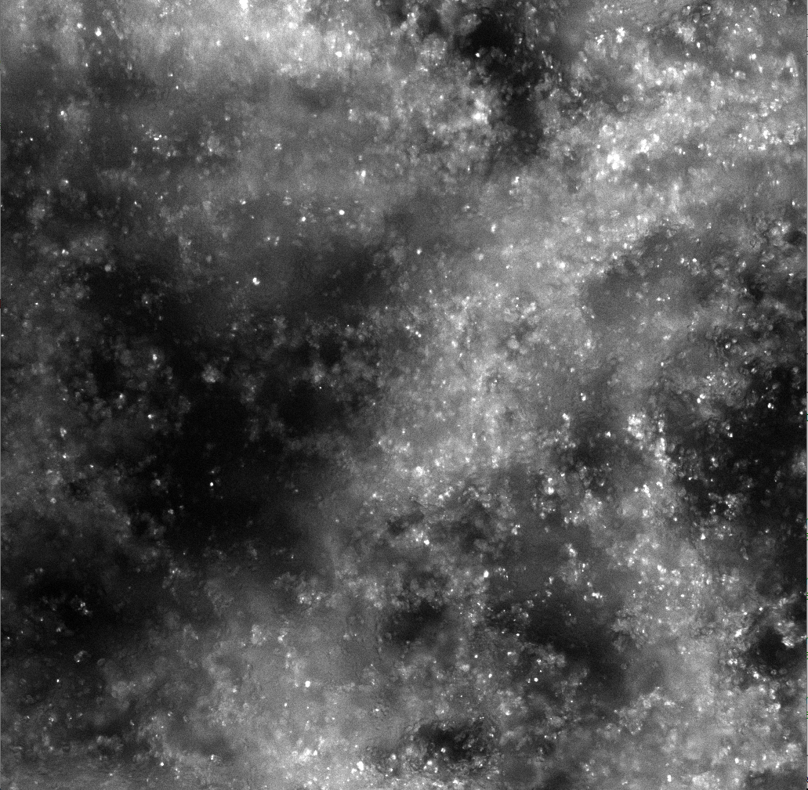

1_Micro_10_2000_47_6_31 | 60
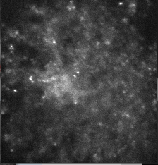

1_Micro_10_2000_47_6_33.jpg | 60

